상품제안서
미니 휴대용 원터치 줄자, 다올 미니 줄자, 다이어트 | 상품코드: F27702

 |  |  |  |  |  |  | 02-412-0044 | www.easy1.co.kr
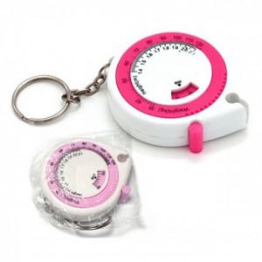

【상세/제작정보】 | 기본수량 미만 인쇄시 비용 추가. 스티커 제작및 부착 비용 별도 문의. 개별 OPP작업시 개당 150원

【인쇄/포장옵션】 | 실크 / OPP(비닐)

【공급단가】 | 수량 | 500~ | 1,000~ | 3,000~ | 5,000~ | 10,000~
*VAT별도 | 단가 | 1,020원 | 1,010원 | 980원 | 940원 | 900원

【상품 URL】 | https://dev.easy1.co.kr:443/src/goods_detail.php?gdno=27702

